recta
Ejercicio 1: | 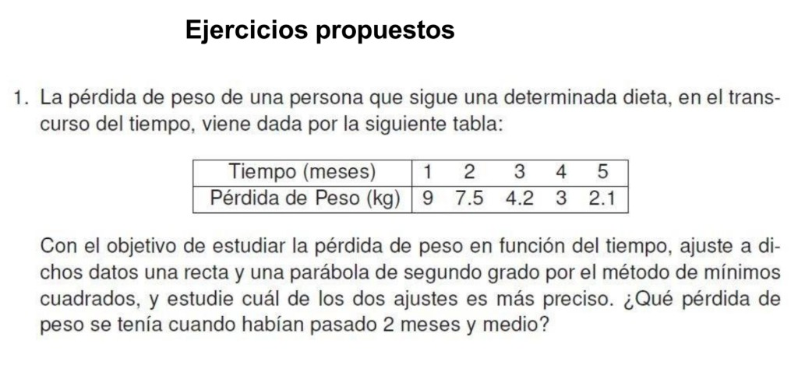

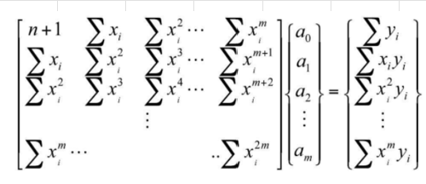
Recta
 |  |  |  |  | (a0+a1*x-yi)^2
i | xi | yi | xi^2 | xi*yi | (P1(x)-yi)^2 | (yi-ybar)^2
1 | 1 | 9 | 1 | 9 | 0.0324000 | 14.7456000
2 | 2 | 7.5 | 4 | 15 | 0.2601000 | 5.4756000
3 | 3 | 4.2 | 9 | 12.6 | 0.9216000 | 0.9216000
4 | 4 | 3 | 16 | 12 | 0.1089000 | 4.6656000
5 | 5 | 2.1 | 25 | 10.5 | 0.3600000 | 9.3636000
suma | 15 | 25.8 | 55 | 59.1 | 1.6830000 | 35.1720000
 |  |  |  | Q | 1.6830000

m= | 1 | polinomial
n+1= | 5 | nodos |  |  |  |  | Objetivo: | y=a0+a1*x
media y= | 5.1600000
Q= | 1.6830000 |  |  |  |  |  | C |  |  | b
Sy/x= | 0.7489993 |  |  |  |  |  | 5 | 15 |  | 25.8
r^2= | 0.9521494 |  |  |  |  |  | 15 | 55 |  | 59.1
r= | 0.9757814
 |  |  |  |  |  |  | inv(C)
P(x)= | a0+a1*x |  |  |  |  |  | 1.1000000 | -0.3000000
x= | 2.5000000 | meses |  |  |  |  | -0.3000000 | 0.1000000
P1(2.5)= | 6.0750000 | kg
 |  |  |  |  |  |  | a
Interpretación: | La recta representa el 95.21% de la variabilidad de Y en función de x. La relación es inversa y alta. |  |  |  |  |  |  | 10.6500000 | a0
Conclusión: | A los 2.5 meses la pérdida de peso es 6.0750 kg (con la recta). |  |  |  |  |  |  | -1.8300000 | a1

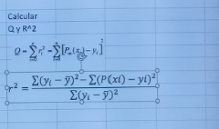
Gráfica
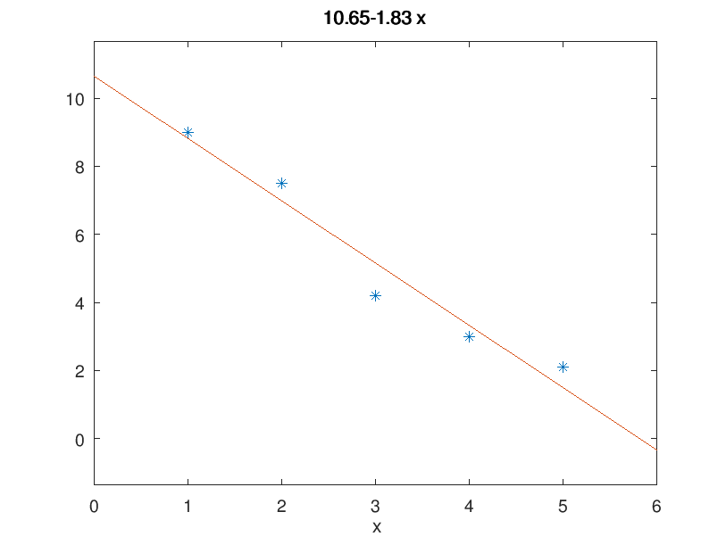

Evidencias Octave (Ventana de comandos)
x e y
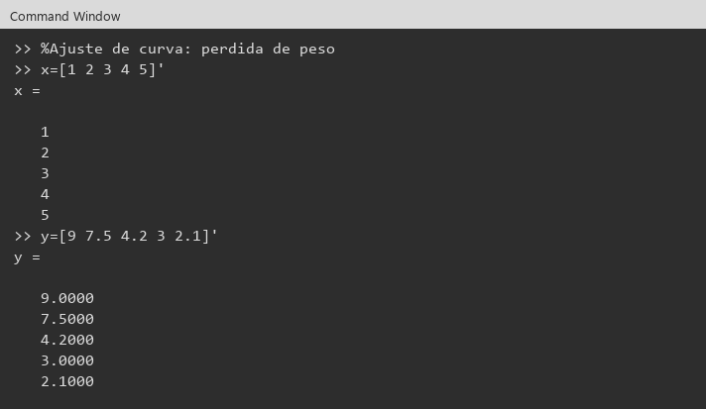

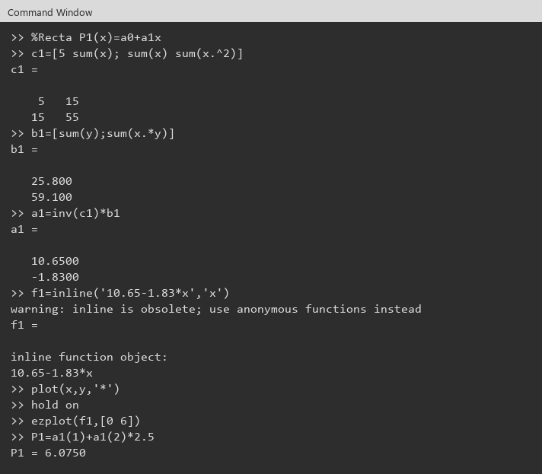
recta: c1, b1, a1

parabola
Ejercicio 1:

Parábola
 |  |  |  |  |  |  |  | (a0+a1*x+a2*x^2-yi)^2
i | xi | yi | xi^2 | xi^3 | xi^4 | xi*yi | xi^2*yi | (P2(x)-yi)^2 | (yi-ybar)^2
1 | 1 | 9 | 1 | 1 | 1 | 9 | 9 | 0.0849306 | 14.7456000
2 | 2 | 7.5 | 4 | 8 | 16 | 15 | 30 | 0.5560898 | 5.4756000
3 | 3 | 4.2 | 9 | 27 | 81 | 12.6 | 37.8 | 0.2387020 | 0.9216000
4 | 4 | 3 | 16 | 64 | 256 | 12 | 48 | 0.0088898 | 4.6656000
5 | 5 | 2.1 | 25 | 125 | 625 | 10.5 | 52.5 | 0.0165306 | 9.3636000
suma | 15 | 25.8 | 55 | 225 | 979 | 59.1 | 177.3 | 0.9051429 | 35.1720000
 |  |  |  |  |  |  | Q | 0.9051429

m= | 2 | polinomial
n+1= | 5 | nodos |  |  |  |  |  |  |  | Objetivo: | y=a0+a1*x+a2*x^2
media y= | 5.1600000
Q= | 0.9051429 |  |  |  |  |  |  |  |  | C |  |  | b
Sy/x= | 0.6727343 |  |  |  |  |  |  |  |  | 5 | 15 | 55 | 25.8
r^2= | 0.9742652 |  |  |  |  |  |  |  |  | 15 | 55 | 225 | 59.1
r= | 0.9870488 |  |  |  |  |  |  |  |  | 55 | 225 | 979 | 177.3

P(x)= | a0+a1*x+a2*x^2 |  |  |  |  |  |  |  |  | inv(C)
x= | 2.5000000 | meses |  |  |  |  |  |  |  | 4.6000000 | -3.3000000 | 0.5000000
P2(2.5)= | 5.6625000 | kg |  |  |  |  |  |  |  | -3.3000000 | 2.6714286 | -0.4285714
 |  |  |  |  |  |  |  |  |  | 0.5000000 | -0.4285714 | 0.0714286
Interpretación: | La parábola representa el 97.43% de la variabilidad de Y en función de x. La relación es inversa y alta.
Conclusión: | A los 2.5 meses la pérdida de peso es 5.6625 kg (con la parábola). |  |  |  |  |  |  |  |  | a
 |  |  |  |  |  |  |  |  |  |  | 12.3000000 | a0
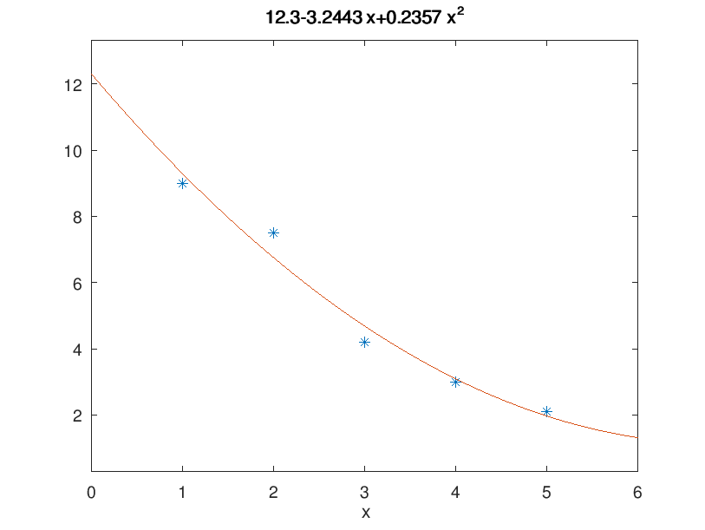
Gráfica |  |  |  |  |  |  |  |  |  |  | -3.2442857 | a1
 |  |  |  |  |  |  |  |  |  |  | 0.2357143 | a2

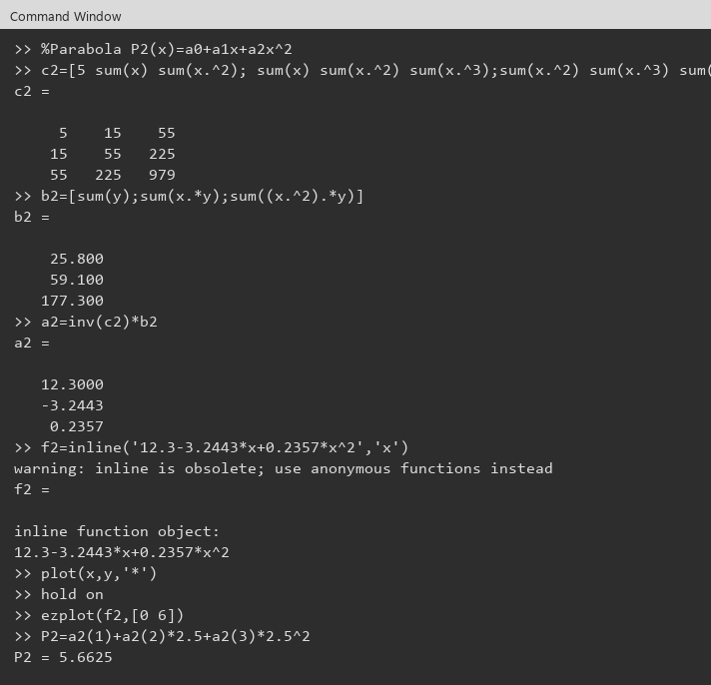
Evidencias Octave (Ventana de comandos)
parábola: c2, b2, a2

comparacion
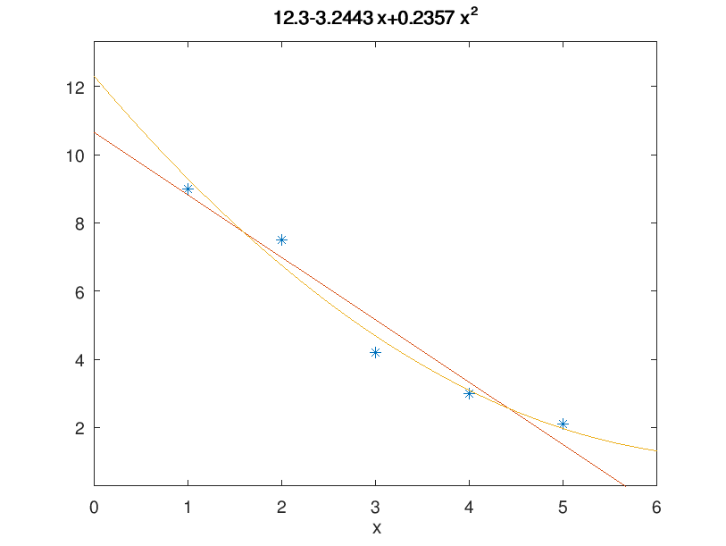
Ejercicio 1:

ajuste | P(x) | Q | Sy/x | r^2 | r | P(2.5) kg
recta (m=1) | 10.6500-1.8300x | 1.6830000 | 0.7489993 | 0.9521494 | 0.9757814 | 6.0750000
parábola (m=2) | 12.3000-3.2443x+0.2357x^2 | 0.9051429 | 0.6727343 | 0.9742652 | 0.9870488 | 5.6625000

Más preciso: | la parábola (menor Q y menor Sy/x, mayor r^2)
Pérdida a los 2.5 meses: | 5.6625 kg
Interpretación: | La parábola representa el 97.43% de la variabilidad de Y y la recta el 95.21%.
Conclusión: | El mejor ajuste es el que tiene Q más cerca de 0: la parábola (menor Q y menor Sy/x, mayor r^2). Con ese ajuste, a los 2.5 meses la pérdida de peso es 5.6625 kg.

Gráfica

